Sheet2
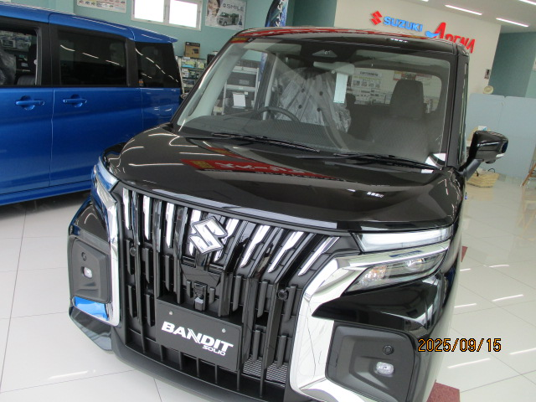
特別低金利実施中
実質年率 1.9％
スズキアリーナ杉戸のキャンペーン

ソリオバンテッドMV全方位ﾅﾋﾞゲーション
頭金０円 ２８０万 月々23900円（ボーナス加算７万円）
通常当社金利（5.9％） 月々29100円（ボーナス加算７万円）
月々5200円の８４回分 ￥436800の差額！！

